Sheet1
工人姓名 NAMA |  |  |  | ASTRI HUMAEROH |  |  |  |  |  |  |  | 編號 KODE : |  | JICBR-0111
報到日 DAFTAR |  |  |  | 2025-11-03 |  |  |  |  | 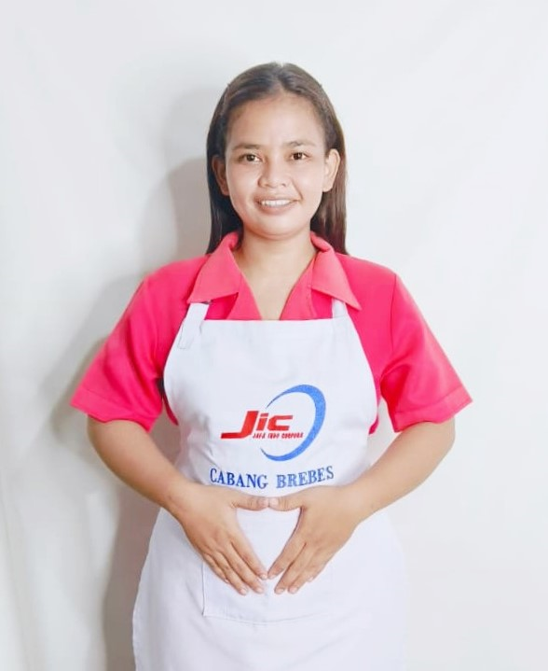
性別 KELAMIN |  |  |  | 女 PEREMPUAN
出生日TGL LAHIR |  |  |  | 1998-01-20
年齡 UMUR |  |  |  | 27
出生地TPT LAHIR |  |  |  | BREBES
身高TINGGI / 體重BERAT |  |  |  | 156 |  | 公分/ | 62 | 公斤
宗教 AGAMA |  |  |  | 回教 Islam
學歷 PENDIDIKAN |  |  |  | 國中 SMP
語言能力 BAHASA |  |  |  | 剛學 MULAI | 一點 DIKIT | 一般 BIASA | 可以 BAIK | 很好 BAGUS
國語 MANDARIN |  |  |  | V
印尼語 INDO |  |  |  |  |  |  |  | V

婚姻狀況 STATUS NIKAH |  |  |  | 已婚 Nikah
配偶姓名/年齡 NAMA/UMUR |  |  |  | SURATNO |  |  |  | 35
配偶工作 KERJAAN SUAMI |  |  |  | KULI BANGUNAN
小孩人數 JUMLAH ANAK |  |  |  | 2
女孩和年齡 PUTRI / UMUR |  |  |  | 7TH
男孩和年齡 PUTRA / UMUR |  |  |  | 9TH

地址 ALAMAT |  |  |  | DESA KETANGGUNGA RT003 RW005 KEC.KETANGGUNGAN KAB.BREBES JAWA TENGAH

國家地點 NEGARA |  |  | 工作期間 LAMA |  |  | 工作內容 PEKERJAAN YANG DILAKUKAN
印尼 | JAKARTA |  | 2022-2024 |  |  | JAGA TUAN UMUR 45TH.STROKE SEBELAH KIRI.KAKI KURANG TENAGA. BANTU PAPAH. BANTU BERDIRI DAN DUDUK. LAP BADAN. SUAPIN MAKAN (MINUM OBAT). BERJEMUR. BAWA TUAN CHEK UP. BERSIHKAN RUMAH 照顧45歲先生，左腿中風，雙腿無力。請幫助他行走，協助站立和坐下，進行身體按摩，餵食（服藥），曬太陽，帶他去做檢查，打掃房子。
印尼 | BREBES |  | 2024-2025 |  |  | DI PABRIK GARMENT.BAGIAN SEWING 服裝廠。縫紉部門
家屬資料 DATA KELUARGA
父親姓名 NAMA AYAH |  |  |  | BAHTIAR YUSUF |  |  |  | 年齡 UMUR |  | - | 父親工作 KERJAAN AYAH
母親姓名 NAMA IBU |  |  |  | ANITA ROYANA |  |  |  | 年齡 UMUR |  | 50 | 母親工作 KERJAAN IBU |  |  |  | 農夫
兄妹人數 TOTAL SAUDARA |  |  |  | 2 | 兄妹中你的排行是第… DIANTARA SAUDARA, URUTAN ANDA KE… |  |  |  |  |  |  |  |  |  |  | 2
兄弟/年齡 SDR LAKI / UMUR |  |  |  | 20 |  |  |  | 姐妹/年齡 SDR CEWEK / UMUR |  |  |  |  | 32
1. 你是否可以吃豬肉 Apakah Anda boleh makan daging babi ?
2. 是否可以在工作時不用手機 Apakah saat jam kerja bisa tanpa pakai hp ?
3. 你是否會害怕狗 Apakah Anda takut pada anjing?
4. 你可以抱幾公斤 Anda kuat gendong berapa kg: |  |  |  |  |  |  |  |  |  |  |  | 60公斤
備註PS |  | CALON PEKERJA MIGRAN INDONESIA DARI CABANG BREBES

 | NAMA SPONSOR : PAK ALI
 | NO HP
 | VAKSIN : 3X

